1
 |  |  |  |  |  |  |  |  |  | ÍNDICE
1. Siniestros forestales según tipo de siniestro. 2003 - 2024 (*)

Unidades
 | Comunidad de Madrid |  |  |  |  | España
 | Total Siniestros | Conatos(1) | Incendios(2) | Reproducciones | Siniestros que llegan a incendios (%) | Total Siniestros | Conatos(1) | Incendios(2) | Reproducciones | Siniestros que llegan a incendios (%)

2003 | 324 | 191 | 130 | 3 | 40.1 | 18,617 | 11,601 | 6,489 | 527 | 34.9
2004 | 379 | 236 | 137 | 6 | 36.1 | 21,394 | 13,424 | 7,565 | 405 | 35.4
2005 | 427 | 287 | 129 | 11 | 30.2 | 25,492 | 15,876 | 8,831 | 785 | 34.6
2006 | 271 | 190 | 74 | 7 | 27.3 | 16,334 | 10,276 | 5,482 | 576 | 33.6
2007 | 230 | 161 | 68 | 1 | 29.6 | 10,932 | 7,397 | 3,378 | 157 | 30.9
2008 | 223 | 171 | 52 | - | 23.3 | 11,656 | 7,301 | 4,355 | - | 37.4
2009 | 327 | 269 | 58 | - | 17.7 | 15,642 | 9,866 | 5,776 | - | 36.9
2010 | 179 | 158 | 21 | - | 11.7 | 11,722 | 7,812 | 3,910 | - | 33.4
2011 | 294 | 234 | 60 | - | 20.4 | 16,414 | 10,815 | 5,599 | - | 34.1
2012 | 399 | 313 | 86 | - | 21.6 | 15,978 | 10,438 | 5,540 | - | 34.7
2013 | 286 | 233 | 53 | - | 18.5 | 10,797 | 7,708 | 3,089 | - | 28.6
2014 | 363 | 297 | 66 | - | 18.2 | 9,806 | 6,610 | 3,196 | - | 32.6
2015 | 337 | 264 | 73 | - | 21.7 | 11,810 | 7,685 | 4,125 | - | 34.9
2016 | 271 | 224 | 47 | - | 17.3 | 8,817 | 6,479 | 2,338 | - | 26.5
2017 | 344 | 293 | 51 | - | 14.8 | 13,793 | 8,705 | 5,088 | - | 36.9
2018 | 255 | 234 | 21 | - | 8.2 | 7,143 | 5,154 | 1,989 | - | 27.8
2019 | 366 | 285 | 81 | - | 22.1 | 10,883 | 7,290 | 3,593 | - | 33.0
2020 | 241 | 200 | 41 | - | 17.0 | 8,068 | 5,411 | 2,657 | - | 32.9
2021 | 309 | 253 | 56 | - | 18.1 | 8,780 | 5,866 | 2,914 | - | 33.2
2022 | 283 | 239 | 44 | - | 15.5 | 10,507 | 7,194 | 3,313 | - | 31.5
2023 | 201 | 172 | 29 | - | 14.4 | 7,748 | 5,465 | 2,283 | - | 29.5
2024 | 268 | 207 | 61 | - | 22.8 | 6,134 | 4,401 | 1,733 | - | 28.3

(*) Los datos de los años 2016 a 2024 son provisionales.
(1) Conatos: superficie inferior a una hectárea.
(2) Incendios: superficie igual o superior a una hectárea.

Fuente: Ministerio para la Transición Ecológica y el Reto Demográfico. Área de Defenda Contra Incendios Forestales

 |  |  |  |  | ÍNDICE

1.3g. Evolución de siniestros forestales que llegan a incendios
 | Comunidad de Madrid | España
2003 | 40.12345679 | 34.855239835
2004 | 36.147757256 | 35.360381415
2005 | 30.210772834 | 34.642240703
2006 | 27.306273063 | 33.561895433
2007 | 29.565217391 | 30.900109769
2008 | 23.31838565 | 37.36273164
2009 | 17.7 | 36.926224268
2010 | 11.7 | 33.35608258
2011 | 20.4 | 34.1
2012 | 21.553884712 | 34.672674928
2013 | 18.531468531 | 28.609799018
2014 | 18.181818182 | 32.592290434
2015 | 21.661721068 | 34.928027096
2016 | 17.343173432 | 27.779678413
2017 | 14.825581395 | 38.182083455
2018 | 8.2352941176 | 28.330955777
2019 | 22.131147541 | 35.218033999
2020 | 17.012448133 | 33.602384205
2021 | 18.122977346 | 34.879340789
2022 | 15.54770318 | 32.915002852
2023 | 14.427860697 | 29.46566856
2024 | 22.76119403 | 28.252363873

3
 |  |  |  |  |  |  |  | ÍNDICE
3. Siniestros forestales y superficie forestal afectada por Comunidad Autónoma. 2007

 | Siniestros forestales (unidades) |  |  |  |  | Superficie forestal afectada (hectáreas)
 | Total | Conatos(1) | Incendios(2) | Reproducciones | Siniestros que llegan a incendios (%) | Total | Arbolada | No arbolada

Total | 10,932 | 7,397 | 3,378 | 157 | 30.9 | 86,112.5 | 29,402.6 | 56,710.0
Andalucía | 819 | 524 | 286 | 9 | 34.9 | 6,269.8 | 1,390.2 | 4,879.5
Aragón | 415 | 314 | 100 | 1 | 24.1 | 1,860.4 | 740.7 | 1,119.7
Asturias (Principado de) | 1,083 | 637 | 425 | 21 | 39.2 | 2,690.3 | 359.5 | 2,330.8
Balears (Illes) | 113 | 106 | 7 | 0 | 6.2 | 123.9 | 22.6 | 101.3
Canarias | 139 | 111 | 28 | 0 | 20.1 | 35,758.6 | 21,007.8 | 14,750.8
Cantabria | 296 | 49 | 246 | 1 | 83.1 | 3,452.8 | 203.3 | 3,249.6
Castilla y León | 1,511 | 900 | 600 | 11 | 39.7 | 9,760.3 | 636.2 | 9,124.1
Castilla-La Mancha | 694 | 477 | 212 | 5 | 30.5 | 2,026.5 | 107.0 | 1,919.4
Cataluña | 579 | 481 | 88 | 10 | 15.2 | 1,612.3 | 847.5 | 764.7
Comunitat Valenciana | 375 | 279 | 90 | 6 | 24.0 | 8,224.7 | 1,636.6 | 6,588.1
Extremadura | 748 | 419 | 325 | 4 | 43.4 | 6,032.6 | 1,032.9 | 4,999.8
Galicia | 3,157 | 2,342 | 733 | 82 | 23.2 | 7,051.1 | 1,190.9 | 5,860.1
Madrid (Comunidad de) | 230 | 161 | 68 | 1 | 29.6 | 449.8 | 10.2 | 439.6
Murcia (Región de) | 113 | 94 | 18 | 1 | 15.9 | 160.2 | 66.2 | 93.9
Navarra (Comunidad Foral de) | 504 | 393 | 108 | 3 | 21.4 | 473.9 | 109.3 | 364.6
País Vasco | 63 | 38 | 24 | 1 | 38.1 | 96.1 | 33.3 | 62.8
Rioja (La) | 93 | 72 | 20 | 1 | 21.5 | 69.5 | 8.3 | 61.2
Ceuta | 0 | 0 | 0 | 0 | - | 0.0 | 0.0 | 0.0
Melilla | 0 | 0 | 0 | 0 | - | 0.0 | 0.0 | 0.0

(1) Conatos: superficie inferior a una hectárea.
(2) Incendios: superficie igual o superior a una hectárea.

Fuente: Ministerio para la Transición Ecológica y el Reto Demográfico. Área de Defenda Contra Incendios Forestales

 |  |  |  |  | ÍNDICE
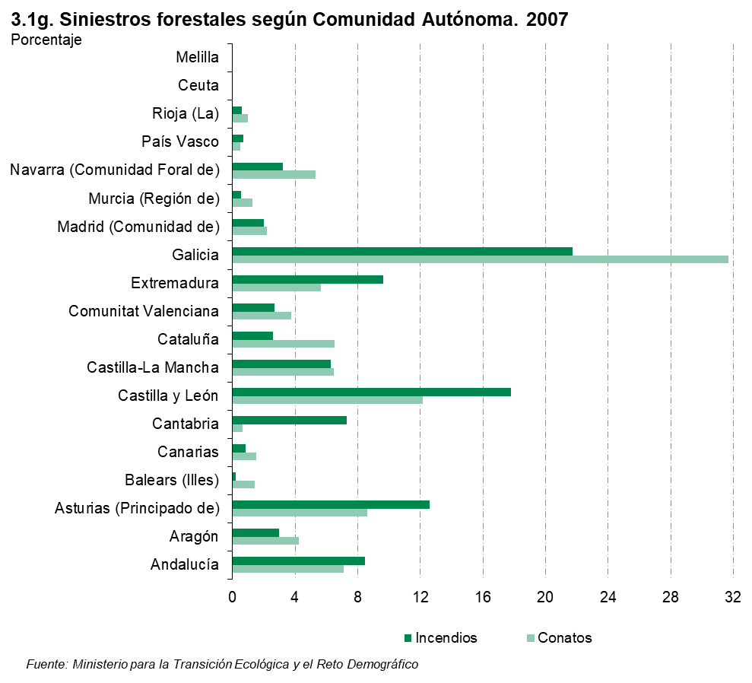

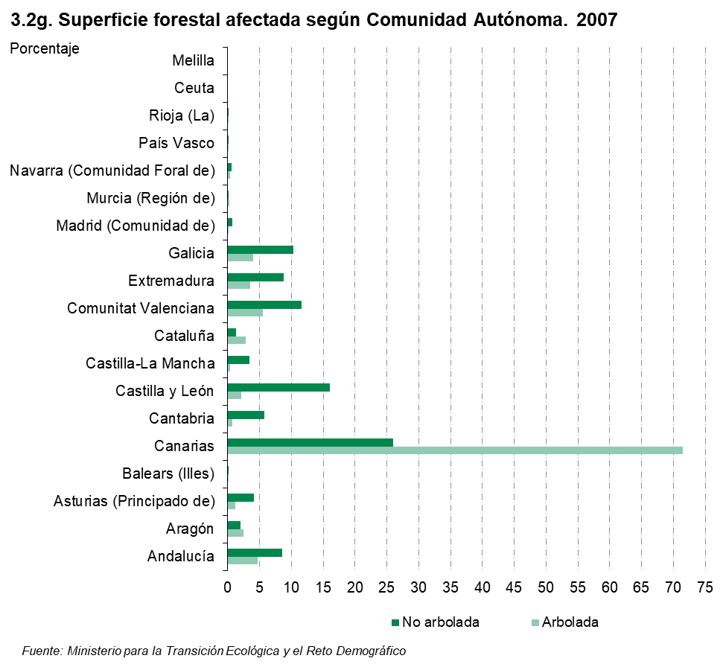

4
 |  |  |  |  |  |  | ÍNDICE
4. Siniestros forestales y superficie forestal afectada por Comunidad Autónoma. 2008

 | Siniestros forestales (unidades) |  |  |  | Superficie forestal afectada (hectáreas)
 | Total | Conatos(1) | Incendios(2) | Siniestros que llegan a incendios (%) | Total | Arbolada | No arbolada

Total | 11,656 | 7,301 | 4,355 | 37.4 | 50,321.3 | 8,443.1 | 41,878.3
Andalucía | 776 | 572 | 204 | 26.3 | 2,895.0 | 345.1 | 2,550.0
Aragón | 352 | 259 | 93 | 26.4 | 2,488.6 | 1,982.2 | 506.4
Asturias (Principado de) | 1,741 | 776 | 965 | 55.4 | 6,685.6 | 588.1 | 6,097.5
Balears (Illes) | 121 | 117 | 4 | 3.3 | 45.0 | 4.1 | 40.9
Canarias | 133 | 124 | 9 | 6.8 | 426.1 | 376.0 | 50.1
Cantabria | 443 | 63 | 380 | 85.8 | 7,804.7 | 584.8 | 7,219.9
Castilla y León | 2,094 | 1,047 | 1,047 | 50.0 | 16,059.7 | 2,488.5 | 13,571.2
Castilla-La Mancha | 710 | 516 | 194 | 27.3 | 1,974.9 | 170.7 | 1,804.2
Cataluña | 421 | 368 | 53 | 12.6 | 577.4 | 189.8 | 387.6
Comunitat Valenciana | 326 | 276 | 50 | 15.3 | 730.4 | 274.5 | 455.8
Extremadura | 874 | 504 | 370 | 42.3 | 2,349.4 | 192.2 | 2,157.2
Galicia | 2,546 | 1,834 | 712 | 28.0 | 6,335.8 | 998.2 | 5,337.6
Madrid (Comunidad de) | 223 | 171 | 52 | 23.3 | 338.9 | 4.2 | 334.7
Murcia (Región de) | 109 | 93 | 16 | 14.7 | 162.3 | 24.9 | 137.4
Navarra (Comunidad Foral de) | 595 | 436 | 159 | 26.7 | 1,133.8 | 173.2 | 960.6
País Vasco | 81 | 50 | 31 | 38.3 | 240.3 | 38.6 | 201.7
Rioja (La) | 110 | 95 | 15 | 13.6 | 71.6 | 8.0 | 63.5
Ceuta | 1 | 0 | 1 | 100.0 | 2.0 | 0.0 | 2.0
Melilla | 0 | 0 | 0 | - | 0.0 | 0.0 | 0.0

(1) Conatos: superficie inferior a una hectárea.
(2) Incendios: superficie igual o superior a una hectárea.

Fuente: Ministerio para la Transición Ecológica y el Reto Demográfico. Área de Defenda Contra Incendios Forestales

 |  |  |  | ÍNDICE

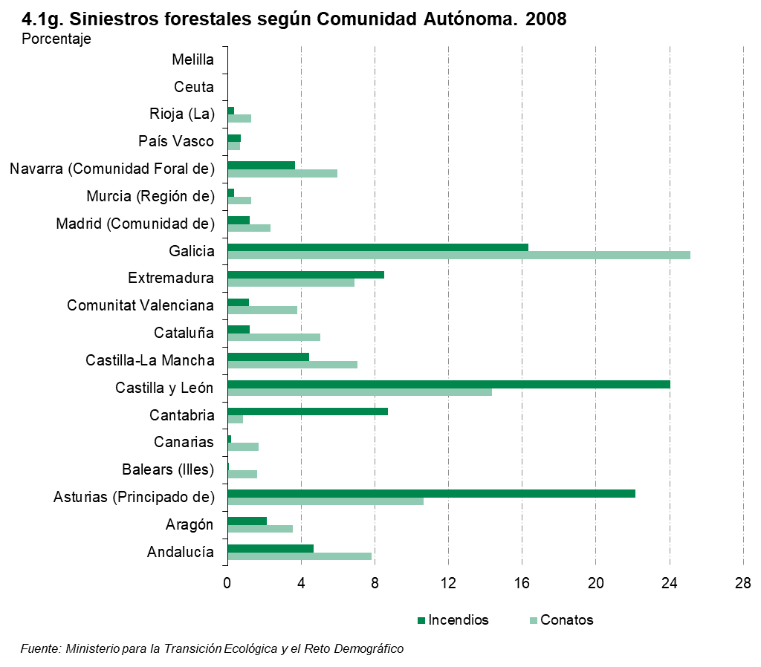

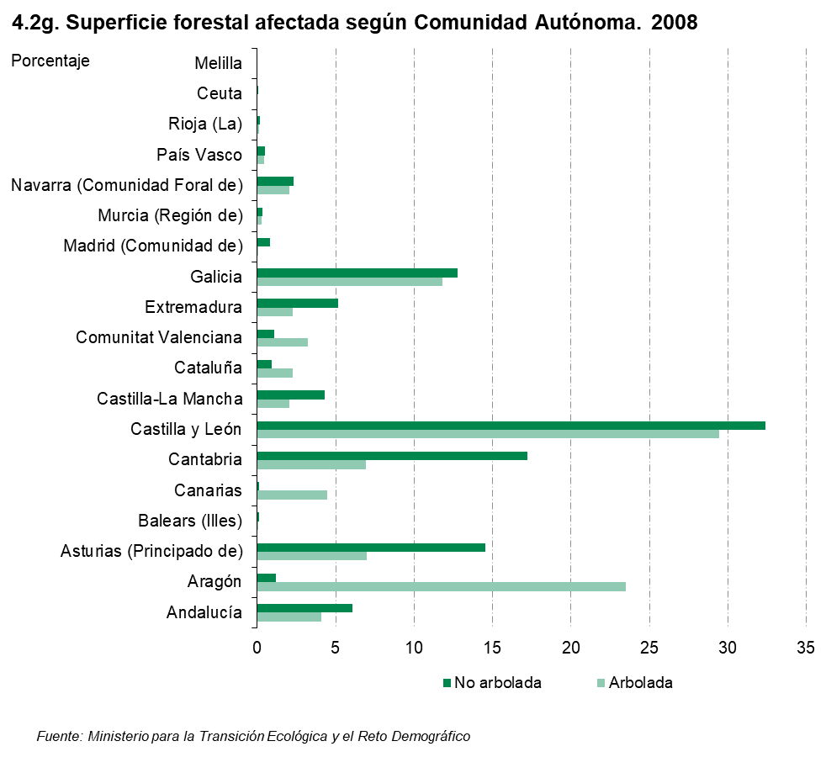

5
 |  |  |  |  |  |  | ÍNDICE
5. Siniestros forestales y superficie forestal afectada por Comunidad Autónoma. 2009

 | Siniestros forestales (unidades) |  |  |  | Superficie forestal afectada (hectáreas)
 | Total | Conatos(1) | Incendios(2) | Siniestros que llegan a incendios (%) | Total | Arbolada | No arbolada

Total | 15,642 | 9,866 | 5,776 | 36.9 | 119,891.7 | 40,393.3 | 79,498.4
Andalucía | 1,016 | 696 | 320 | 31.5 | 13,555.8 | 965.4 | 12,590.4
Aragón | 443 | 348 | 95 | 21.4 | 19,648.4 | 12,774.6 | 6,873.8
Asturias (Principado de) | 2,076 | 848 | 1,228 | 59.2 | 10,393.7 | 880.9 | 9,512.9
Balears (Illes) | 117 | 105 | 12 | 10.3 | 109.6 | 52.2 | 57.4
...
Melilla | 0 | 0 | 0 | - | 0.0 | 0.0 | 0.0

(1) Conatos: superficie inferior a una hectárea.
(2) Incendios: superficie igual o superior a una hectárea.

Fuente: Ministerio para la Transición Ecológica y el Reto Demográfico. Área de Defenda Contra Incendios Forestales

 |  |  |  | ÍNDICE

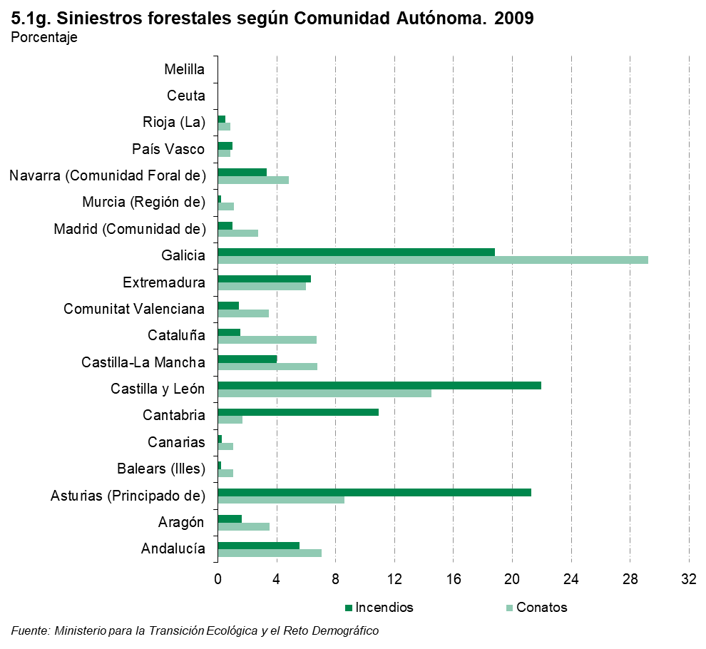

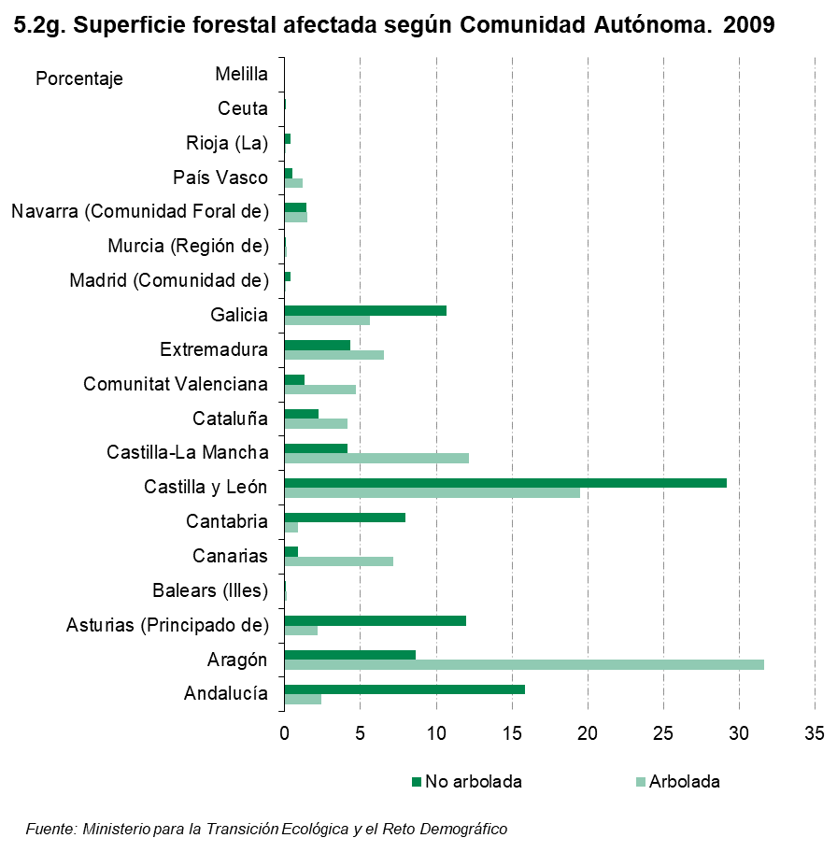

6
...
Total | 11,722 | 7,812 | 3,910 | 33.4 | 54,769.9 | 10,184.9 | 44,585.0
Melilla | 0 | 0 | 0 | - | 0.0 | 0.0 | 0.0

(1) Conatos: superficie inferior a una hectárea.
(2) Incendios: superficie igual o superior a una hectárea.

Fuente: Ministerio para la Transición Ecológica y el Reto Demográfico. Área de Defenda Contra Incendios Forestales

 |  |  |  | ÍNDICE

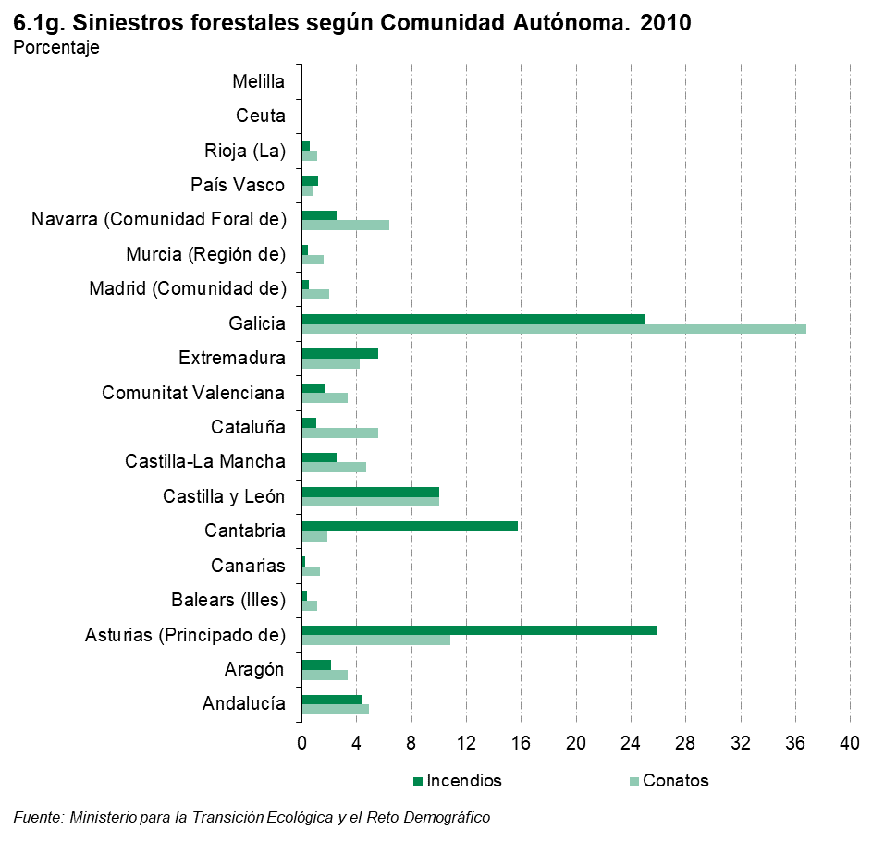

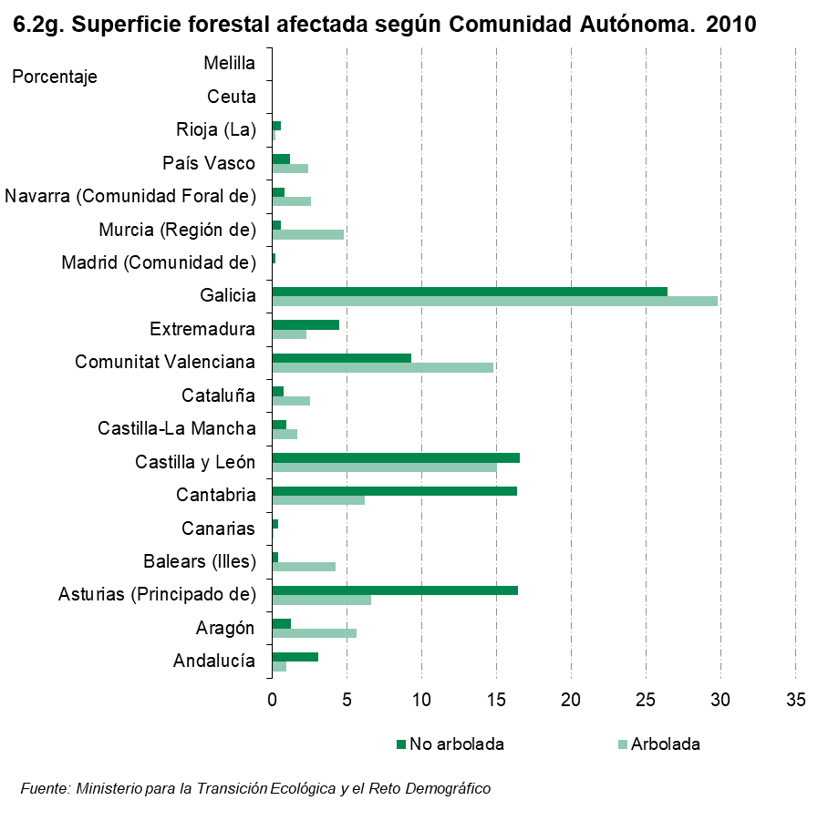

7
...
Total | 16,414 | 10,815 | 5,599 | 34.1 | 102,161.3 | 18,847.5 | 83,313.8
Ceuta | 0 | 0 | 0 | 0.0 | 0.0 | 0.0 | 0.0
Melilla | 0 | 0 | 0 | 0.0 | 0.0 | 0.0 | 0.0

(1) Conatos: superficie inferior a una hectárea.
(2) Incendios: superficie igual o superior a una hectárea.

Fuente: Ministerio para la Transición Ecológica y el Reto Demográfico. Área de Defenda Contra Incendios Forestales

 |  |  |  | ÍNDICE
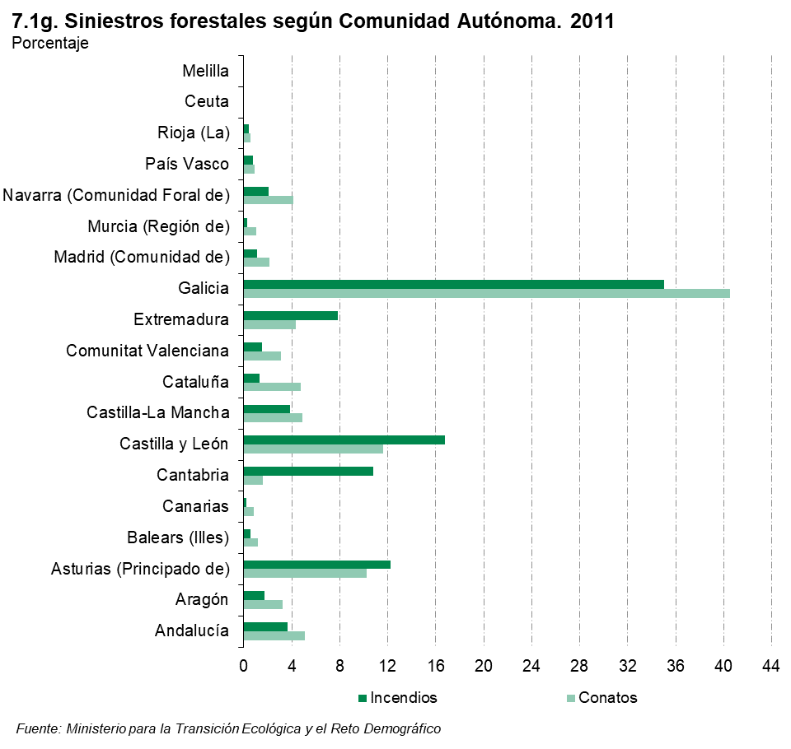

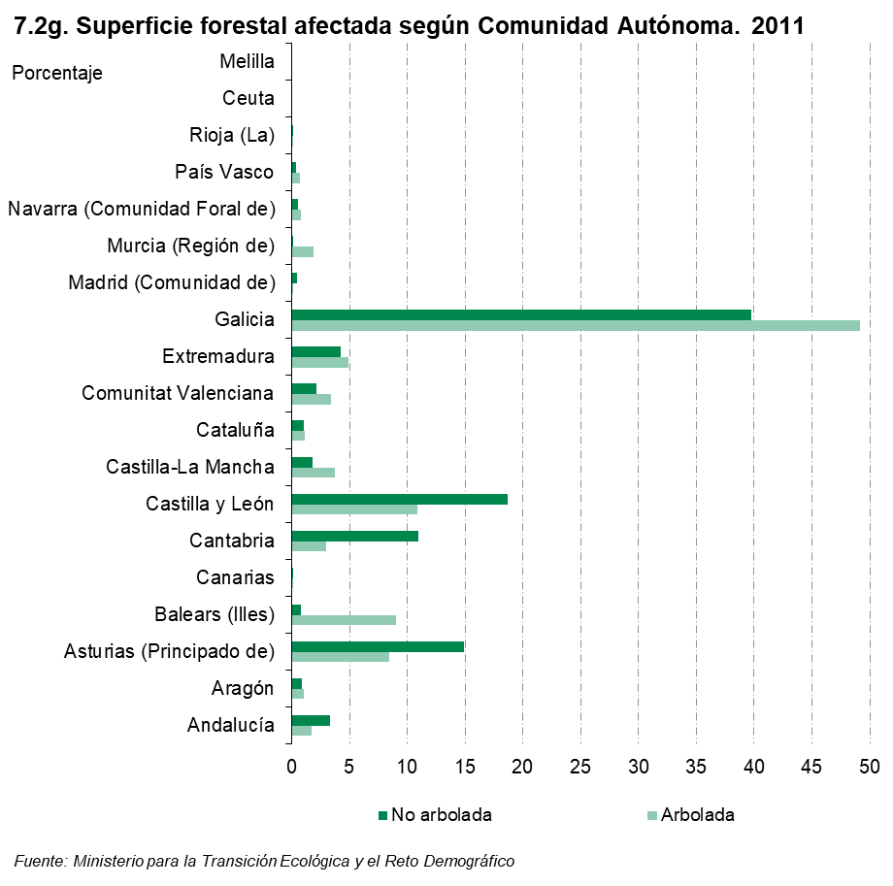

8
...
Total | 15,978 | 10,438 | 5,540 | 34.7 | 216,893.7 | 81,832.1 | 135,061.7
Melilla | 0 | 0 | 0 | 0.0 | 0.0 | 0.0 | 0.0

(1) Conatos: superficie inferior a una hectárea.
(2) Incendios: superficie igual o superior a una hectárea.

Fuente: Ministerio para la Transición Ecológica y el Reto Demográfico. Área de Defenda Contra Incendios Forestales

 |  |  |  | ÍNDICE

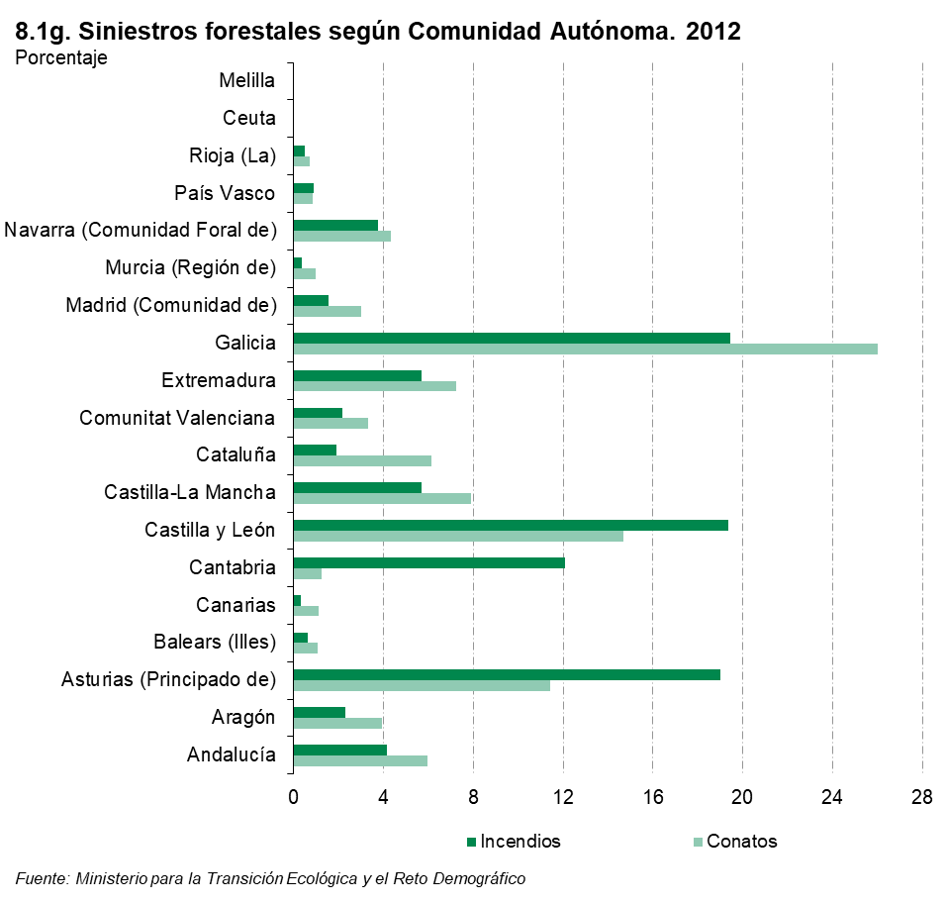

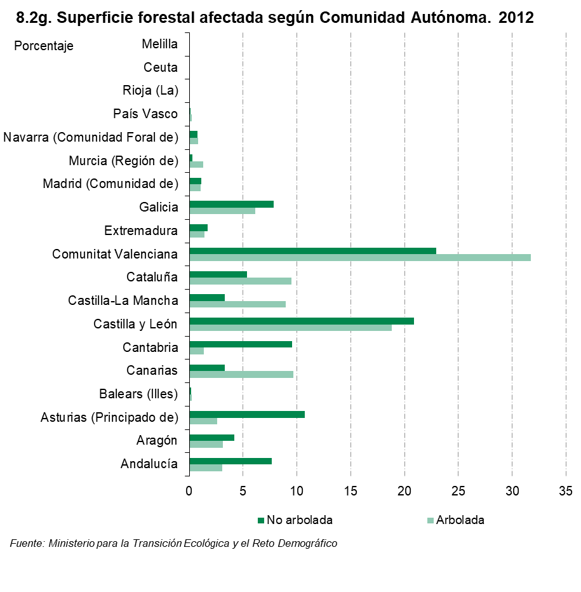

9
...
Total | 10,797 | 7,708 | 3,089 | 28.6 | 61,690.6 | 17,704.3 | 43,986.4
Melilla | 0 | 0 | 0 | 0.0 | 0.0 | 0.0 | 0.0

(1) Conatos: superficie inferior a una hectárea.
(2) Incendios: superficie igual o superior a una hectárea.

Fuente: Ministerio para la Transición Ecológica y el Reto Demográfico. Área de Defenda Contra Incendios Forestales

 |  |  |  | ÍNDICE

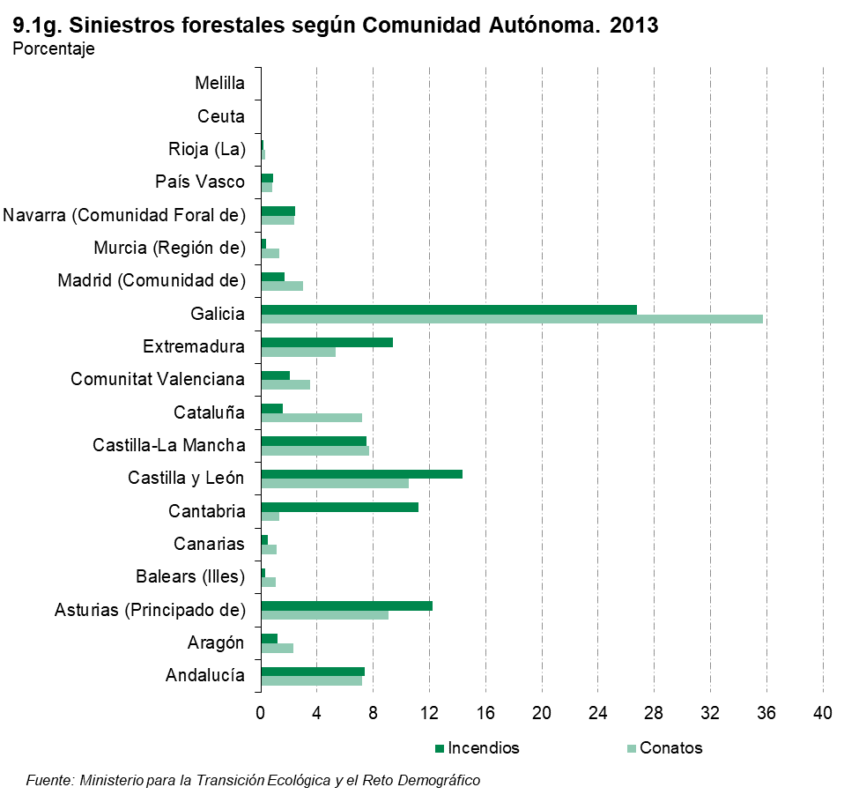

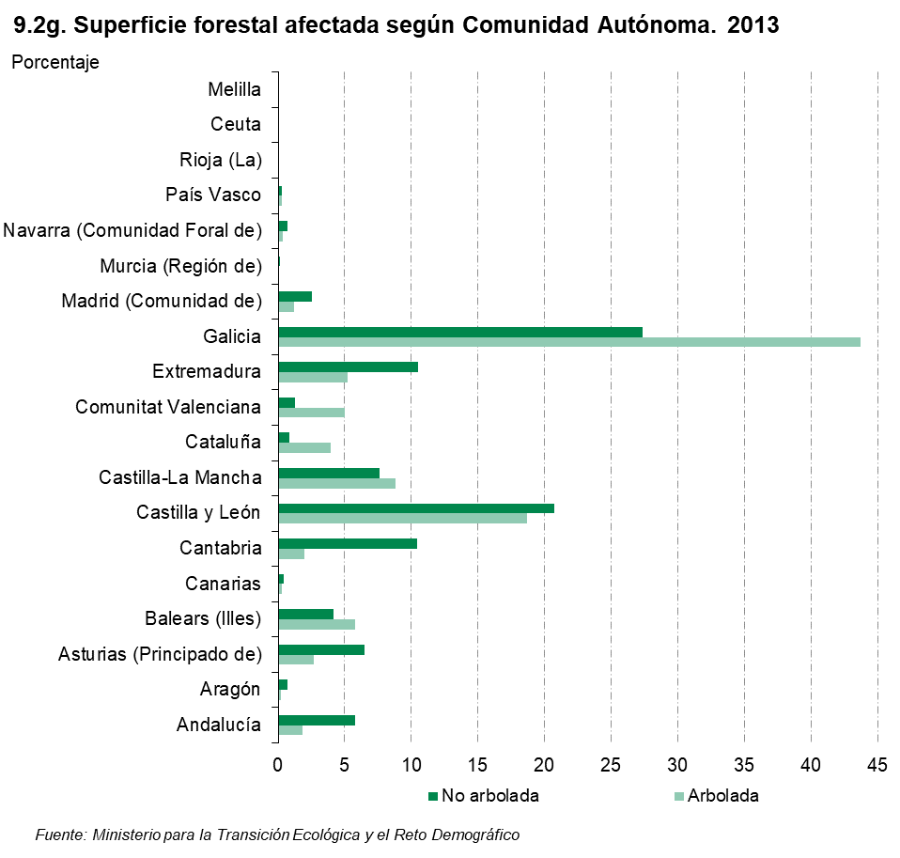

10
...
Total | 9,806 | 6,610 | 3,196 | 32.6 | 48,717.8 | 8,283.8 | 40,434.0
Melilla | 0 | 0 | 0 | 0.0 | 0.0 | 0.0 | 0.0

(1) Conatos: superficie inferior a una hectárea.
(2) Incendios: superficie igual o superior a una hectárea.

Fuente: Ministerio para la Transición Ecológica y el Reto Demográfico. Área de Defenda Contra Incendios Forestales

 |  |  |  | ÍNDICE

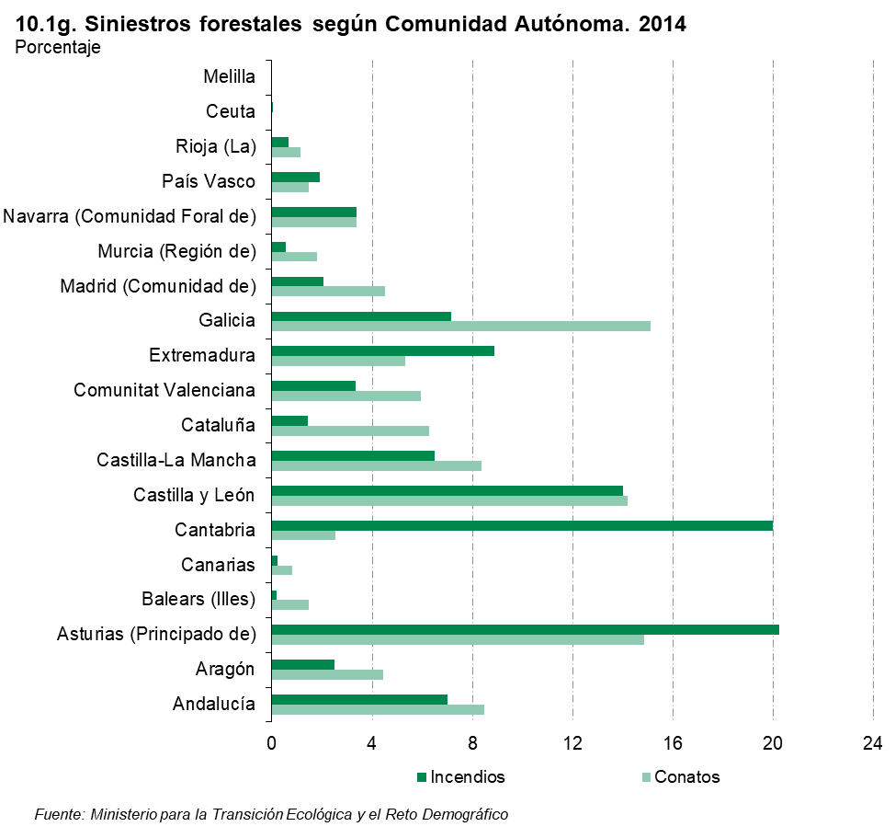

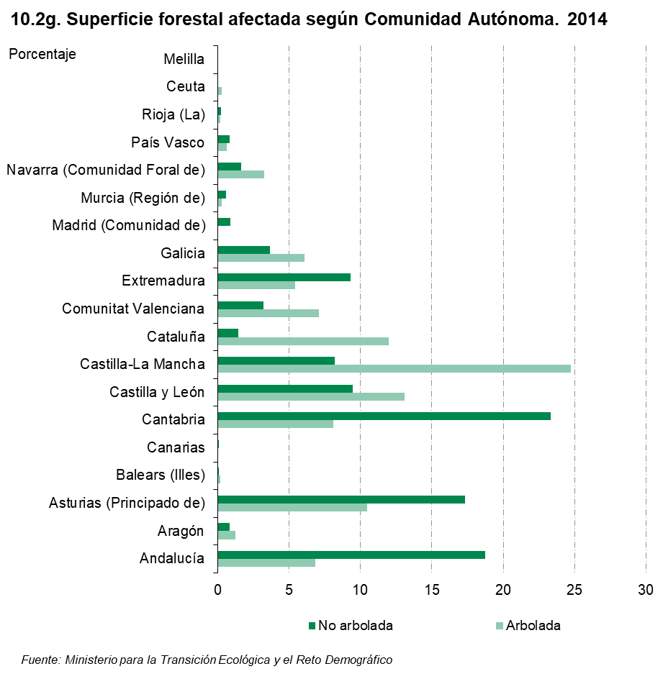

11
...
Total | 11,810 | 7,685 | 4,125 | 34.9 | 109,782.9 | 32,877.1 | 76,905.8
Melilla | 0 | 0 | 0 | 0.0 | 0.0 | 0.0 | 0.0

(1) Conatos: superficie inferior a una hectárea.
(2) Incendios: superficie igual o superior a una hectárea.

Fuente: Ministerio para la Transición Ecológica y el Reto Demográfico. Área de Defenda Contra Incendios Forestales

 |  |  |  | ÍNDICE

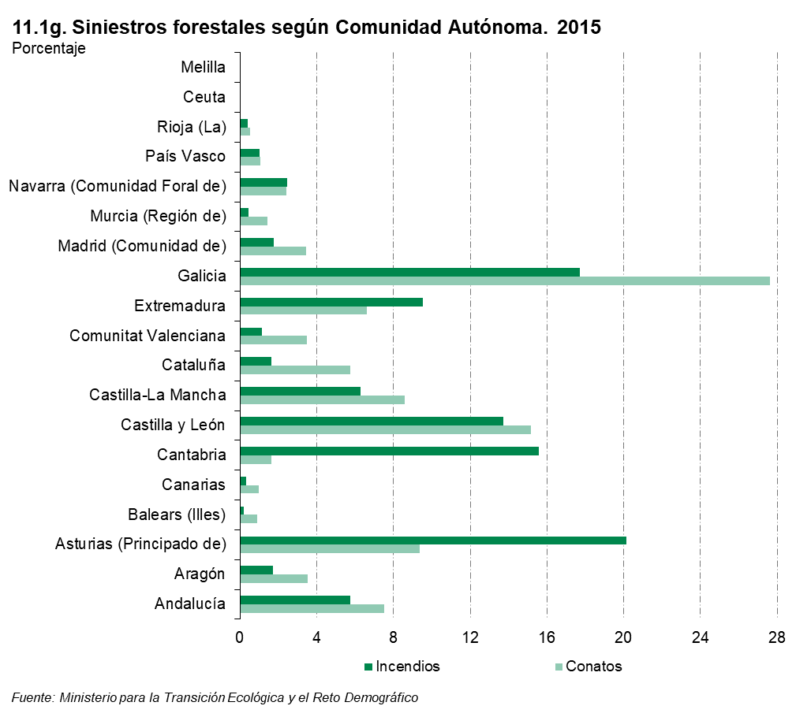

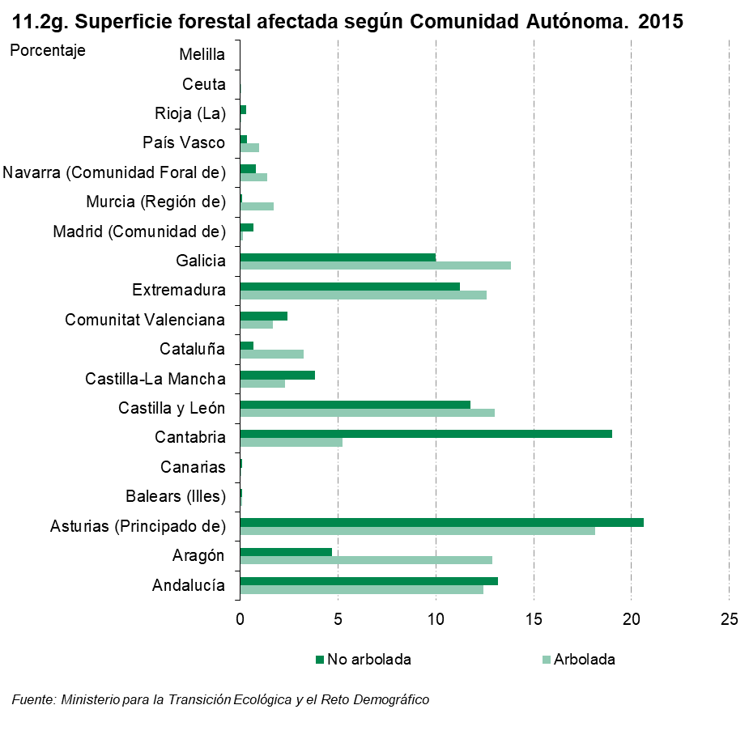

12
...
(*) Dato provisional.
(1) Conatos: superficie inferior a una hectárea.
(2) Incendios: superficie igual o superior a una hectárea.

Fuente: Ministerio para la Transición Ecológica y el Reto Demográfico. Área de Defenda Contra Incendios Forestales

 | ÍNDICE

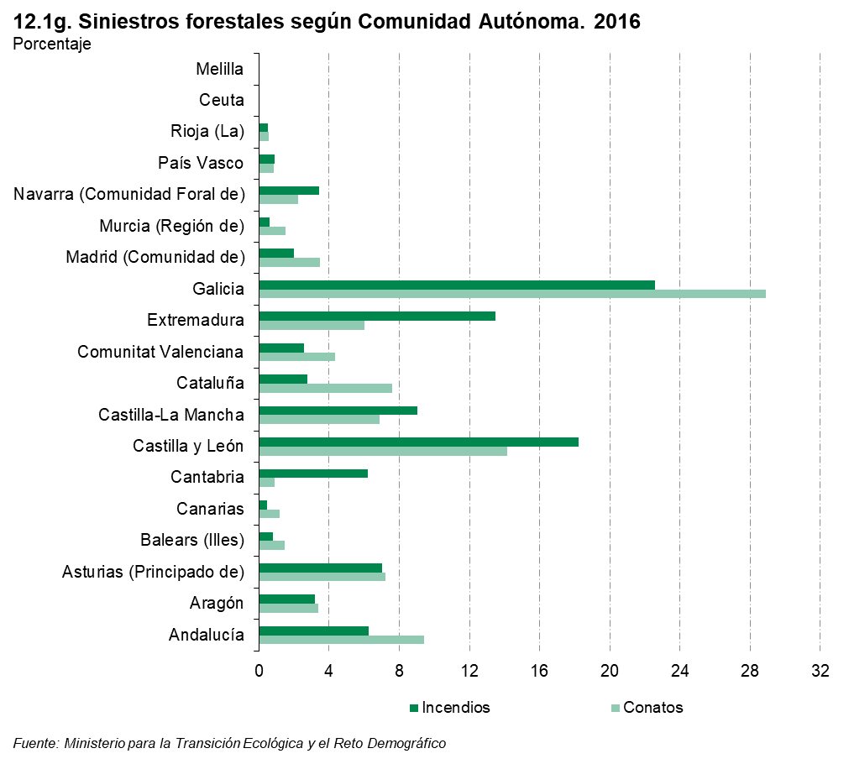

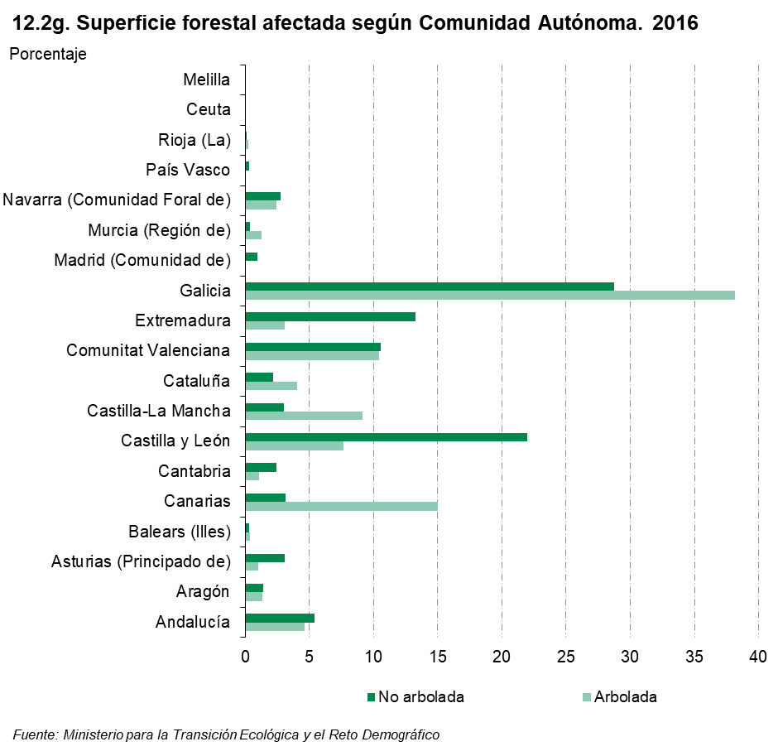

13
...
(*) Dato provisional.
(1) Conatos: superficie inferior a una hectárea.
(2) Incendios: superficie igual o superior a una hectárea.

Fuente: Ministerio para la Transición Ecológica y el Reto Demográfico. Área de Defenda Contra Incendios Forestales

 | ÍNDICE

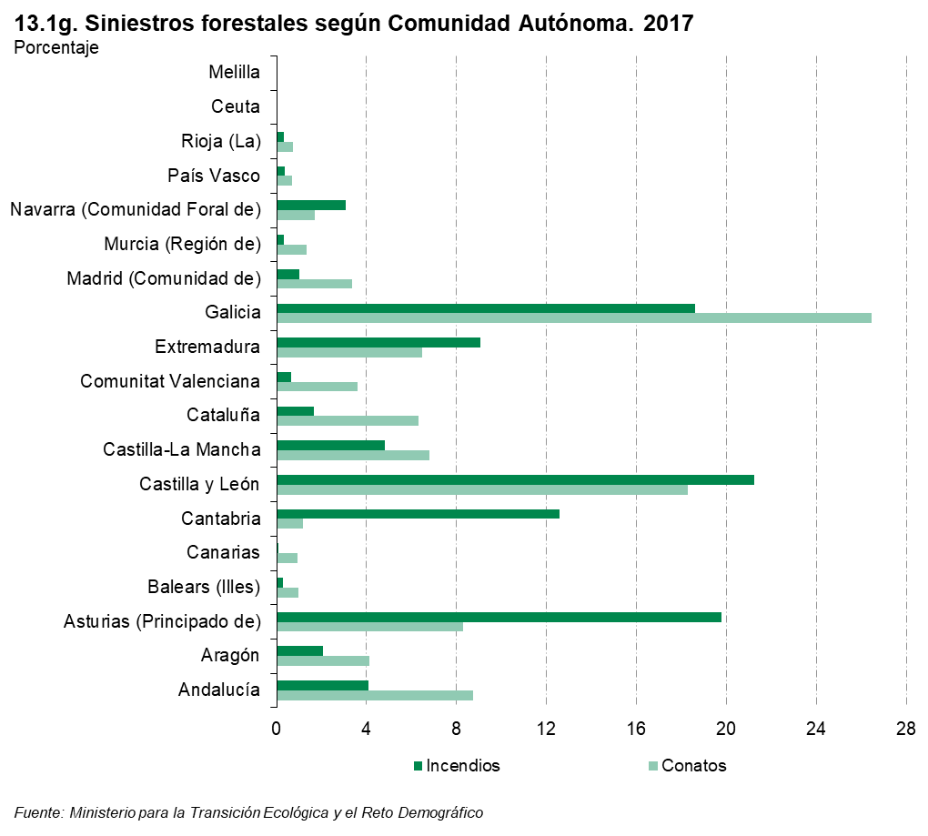

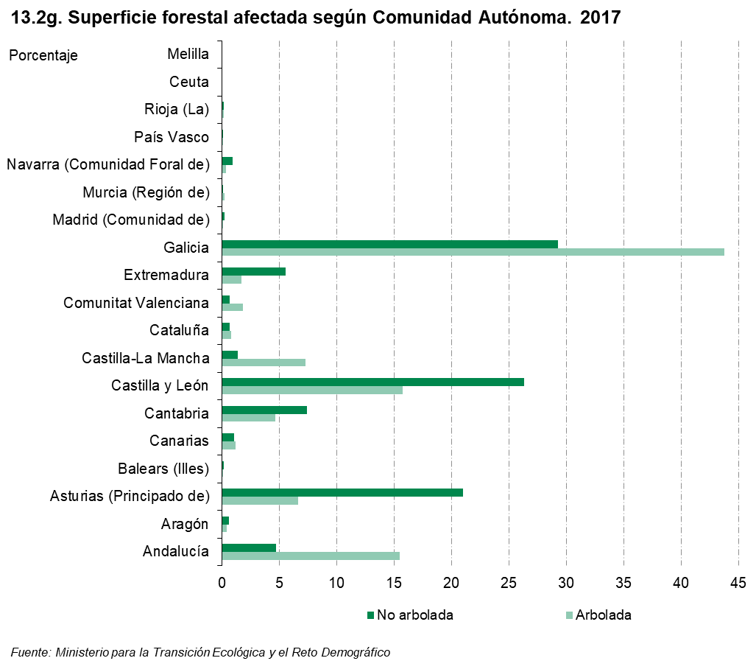

14
...
(*) Dato provisional.
(1) Conatos: superficie inferior a una hectárea.
(2) Incendios: superficie igual o superior a una hectárea.

Fuente: Ministerio para la Transición Ecológica y el Reto Demográfico. Área de Defenda Contra Incendios Forestales

 | ÍNDICE

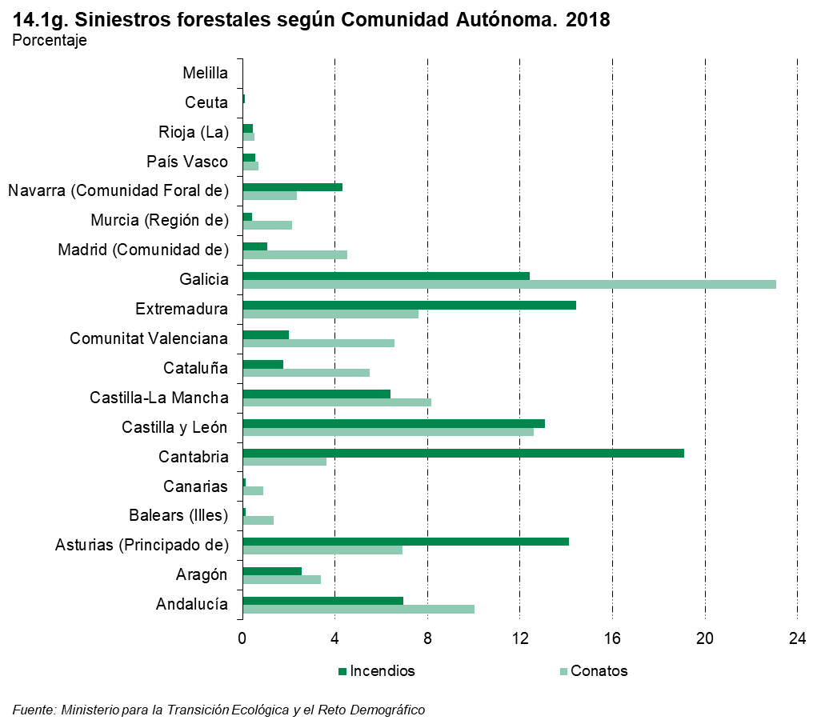

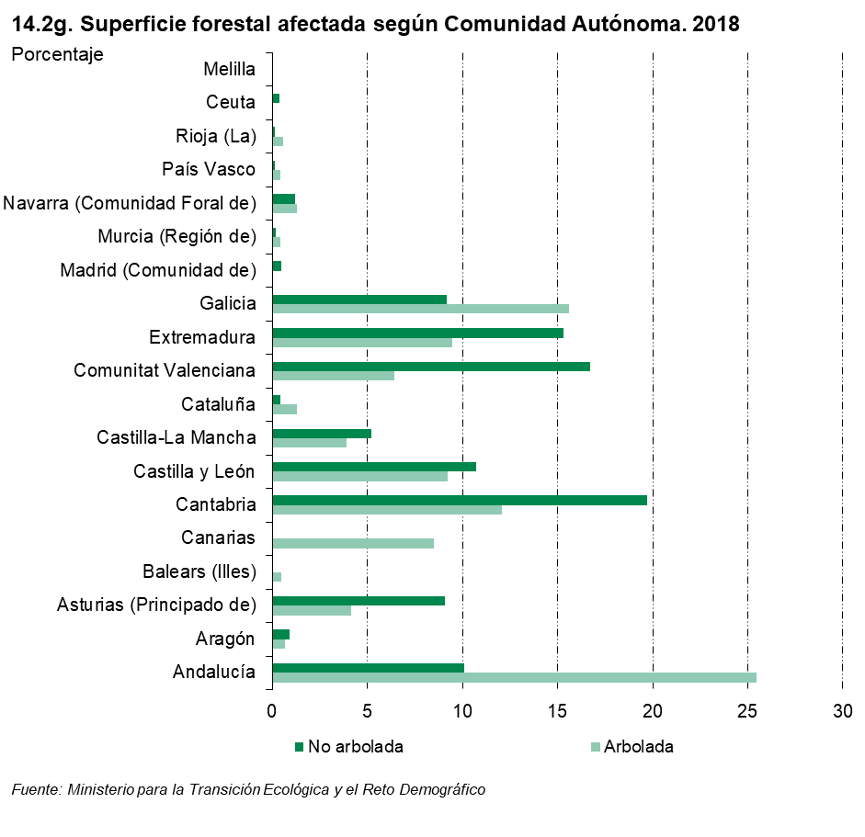

15
...
(*) Dato provisional.
(1) Conatos: superficie inferior a una hectárea.
(2) Incendios: superficie igual o superior a una hectárea.

Fuente: Ministerio para la Transición Ecológica y el Reto Demográfico. Área de Defenda Contra Incendios Forestales

 | ÍNDICE

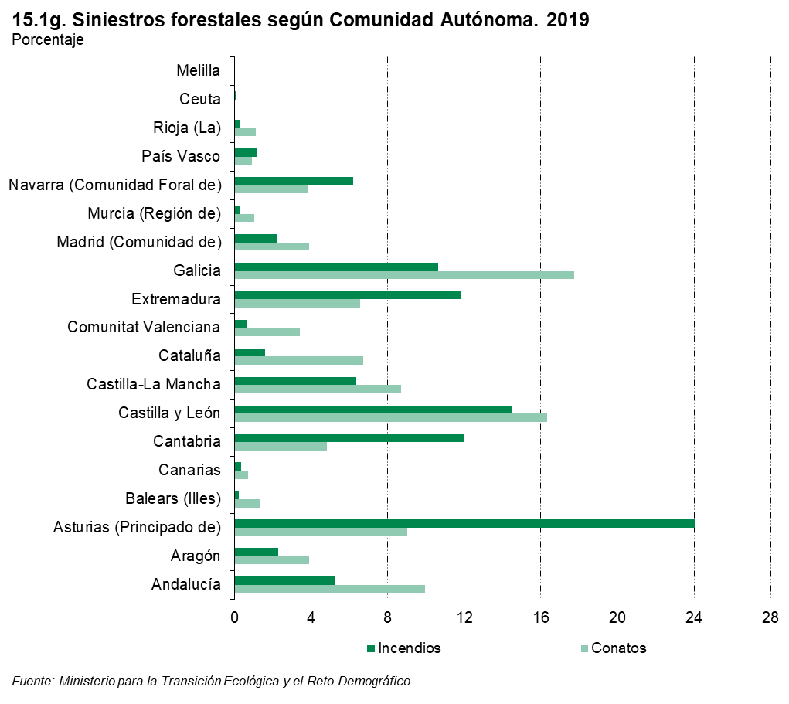

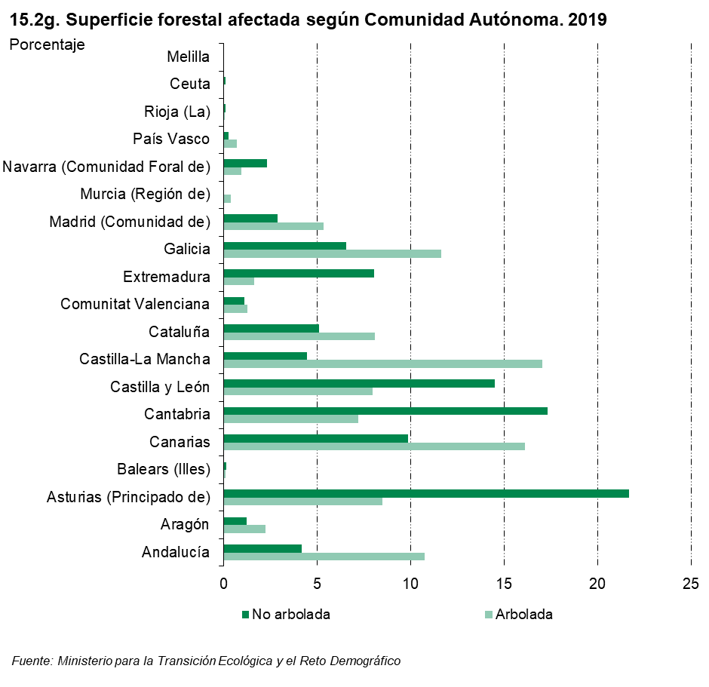

16
...
(*) Dato provisional.
(1) Conatos: superficie inferior a una hectárea.
(2) Incendios: superficie igual o superior a una hectárea.

Fuente: Ministerio para la Transición Ecológica y el Reto Demográfico. Área de Defenda Contra Incendios Forestales

 | ÍNDICE

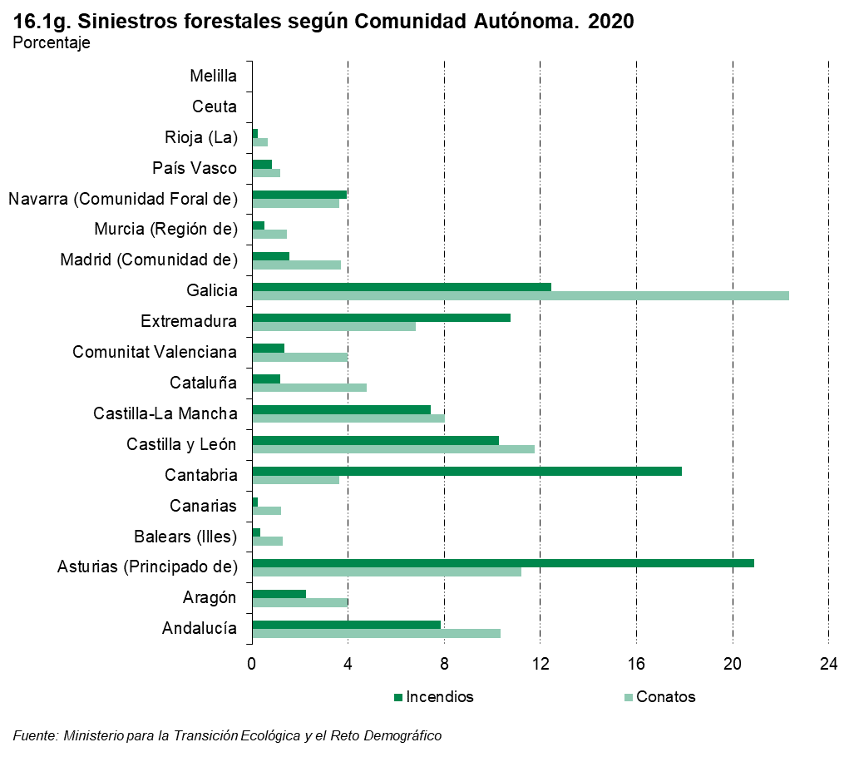

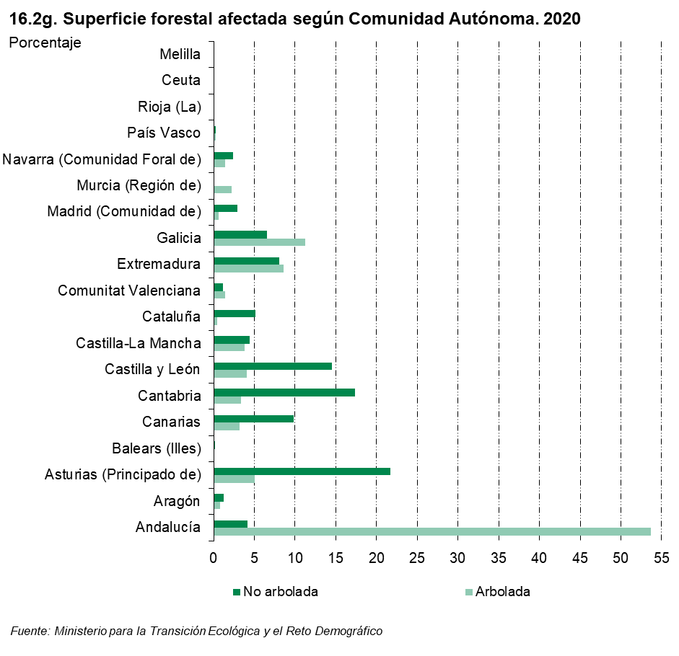

17
...
(*) Dato provisional.
(1) Conatos: superficie inferior a una hectárea.
(2) Incendios: superficie igual o superior a una hectárea.

Fuente: Ministerio para la Transición Ecológica y el Reto Demográfico. Área de Defenda Contra Incendios Forestales

 | ÍNDICE

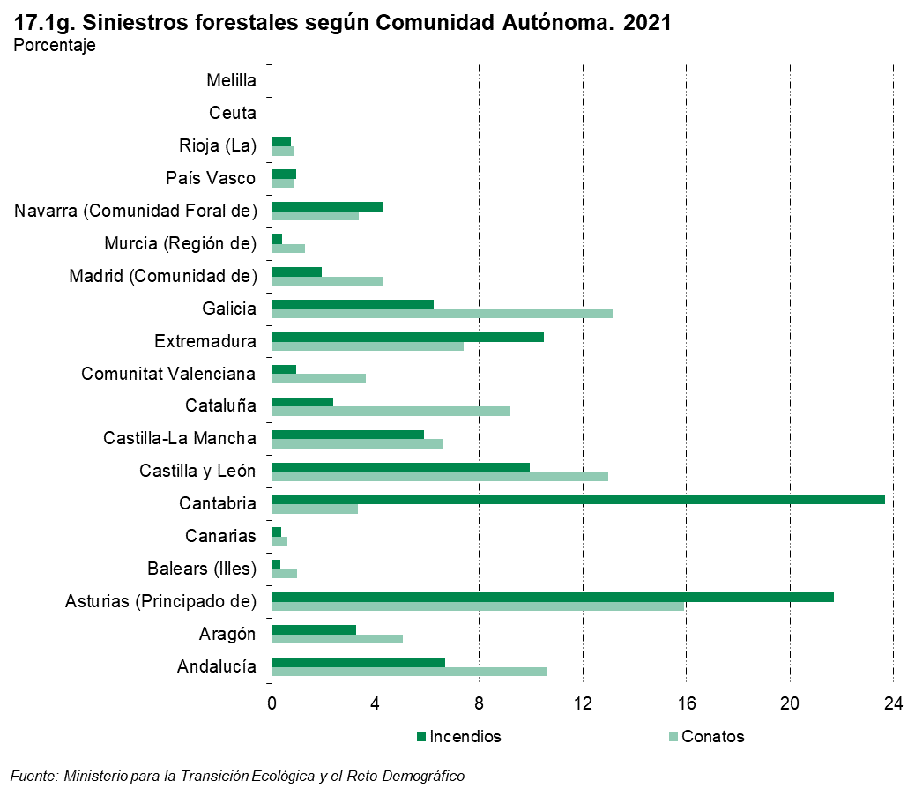

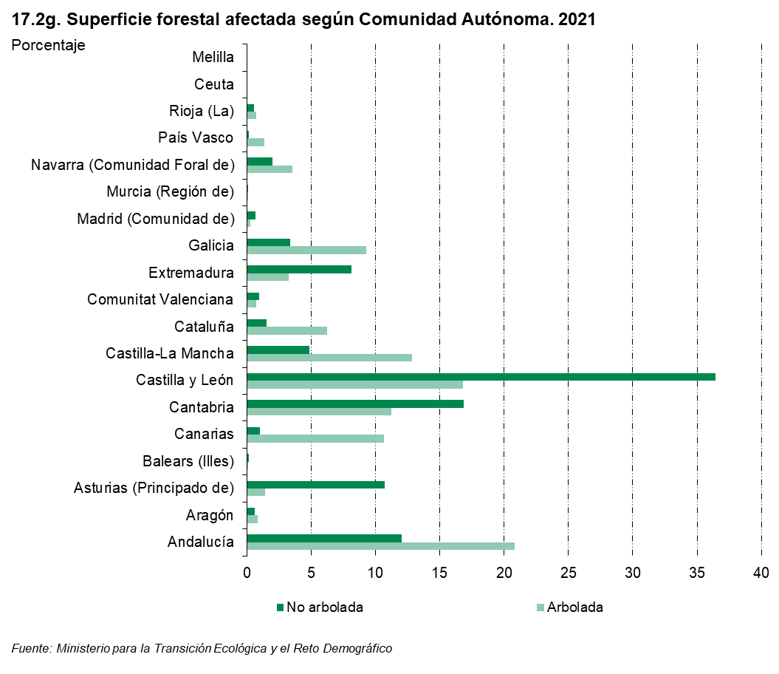

18
...
Total | 10,507 | 7,194 | 3,313 | 31.5 | 267,946.9 | 115,175.3 | 152,771.6
Melilla | 0 | 0 | 0 | 0.0 | 0.0 | 0.0 | 0.0

(*) Dato provisional.
(1) Conatos: superficie inferior a una hectárea.
(2) Incendios: superficie igual o superior a una hectárea.

Fuente: Ministerio para la Transición Ecológica y el Reto Demográfico. Área de Defenda Contra Incendios Forestales

 |  |  |  | ÍNDICE
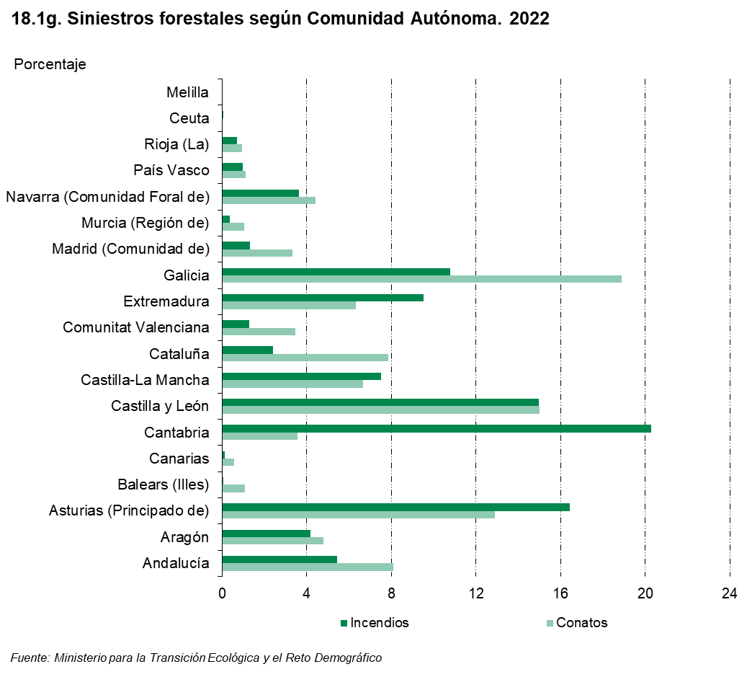

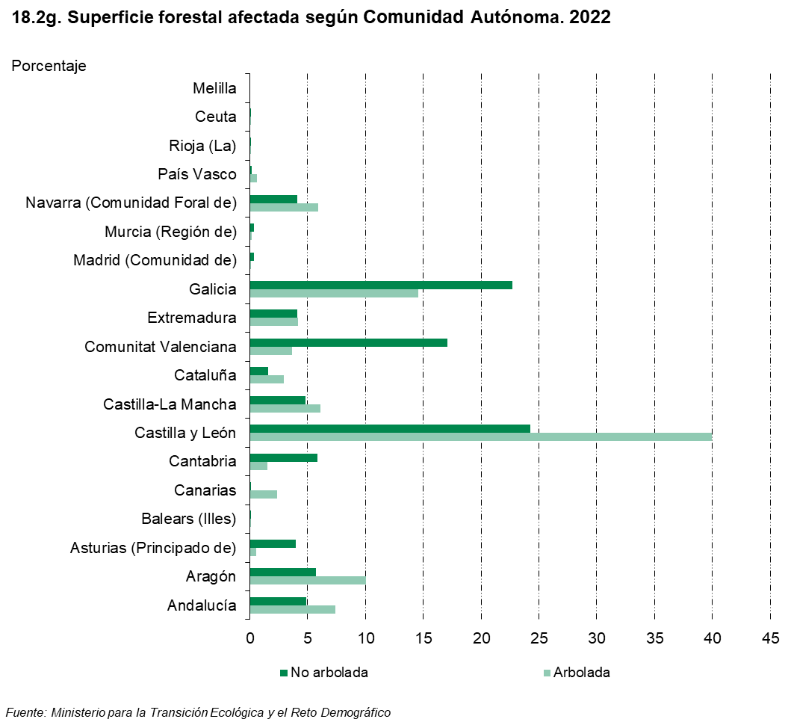

19
...
(*) Dato provisional.
(1) Conatos: superficie inferior a una hectárea.
(2) Incendios: superficie igual o superior a una hectárea.

Fuente: Ministerio para la Transición Ecológica y el Reto Demográfico. Área de Defenda Contra Incendios Forestales

 | ÍNDICE

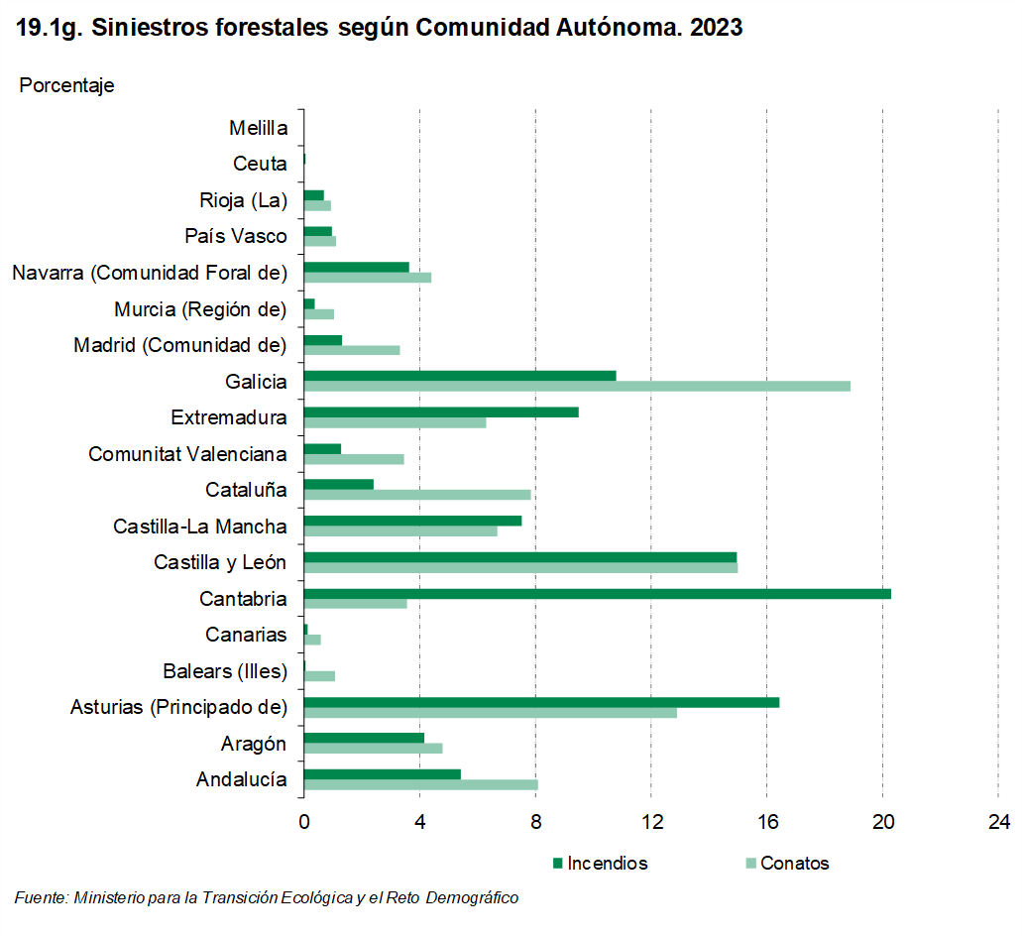

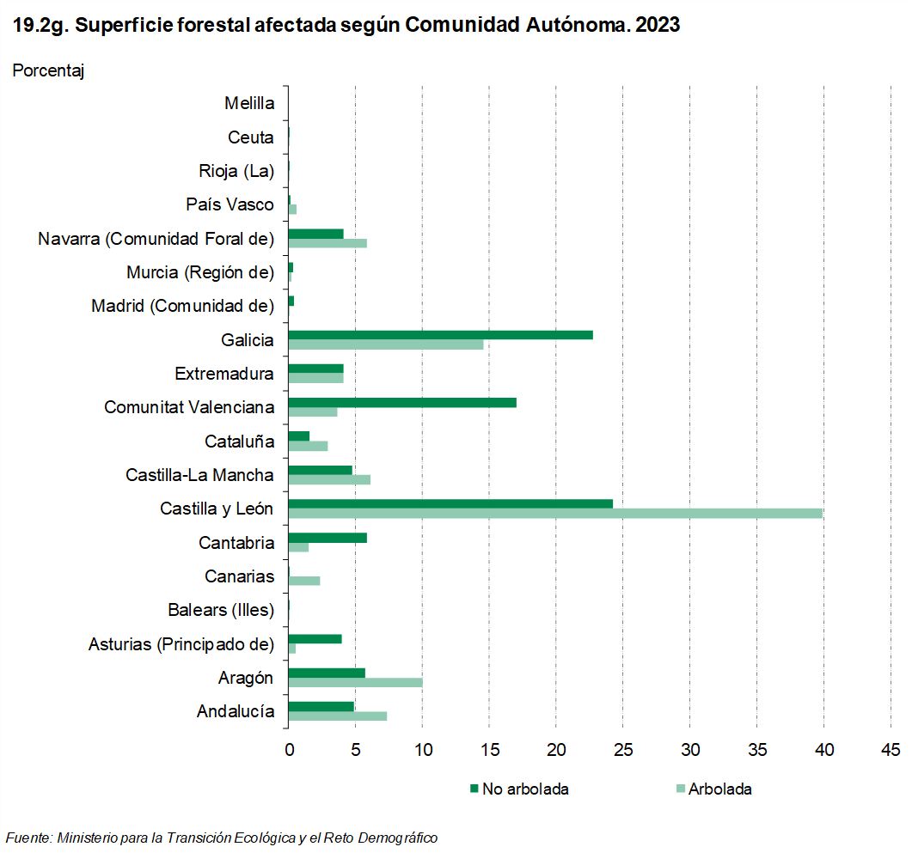

31
...
Comunidad de Madrid
2015 | 100.0 | 6.6 | 27.1 | 54.0 | 10.2 | 2.0

(-) Información no disponible.

Fuente: Ministerio para la Transición Ecológica y el Reto Demográfico. Área de Defenda Contra Incendios Forestales

 |  |  |  |  | ÍNDICE

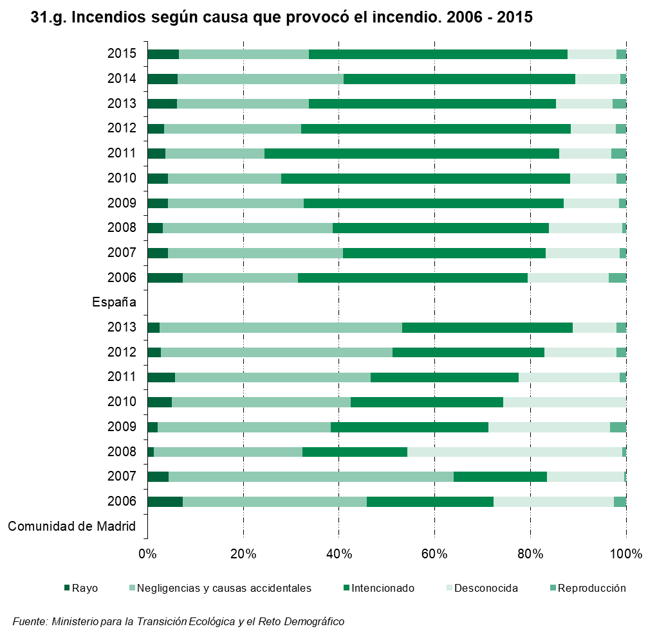

32
...
(1) Para aquellas Comunidades Autónomas que no tienen implantado plenamente el servicio de emergencia 112. Las llamadas particualres de la Comunidad de Madrid se entienden como avisos que la población realiza a los Servicios de Extinción (Centrales de Parques de Bomberos o de Medio Ambiente).
(2) 112: para aquellas Comunidades Autónomas que tengan este sistema de emergencia implantado.

Fuente: Ministerio para la Transición Ecológica y el Reto Demográfico. Área de Defenda Contra Incendios Forestales

 | ÍNDICE

